界面&功能
界面相关 |  |  |  |  | 功能规则

 | 功能入口
 | 主界面福利大厅按钮
 | 签到界面

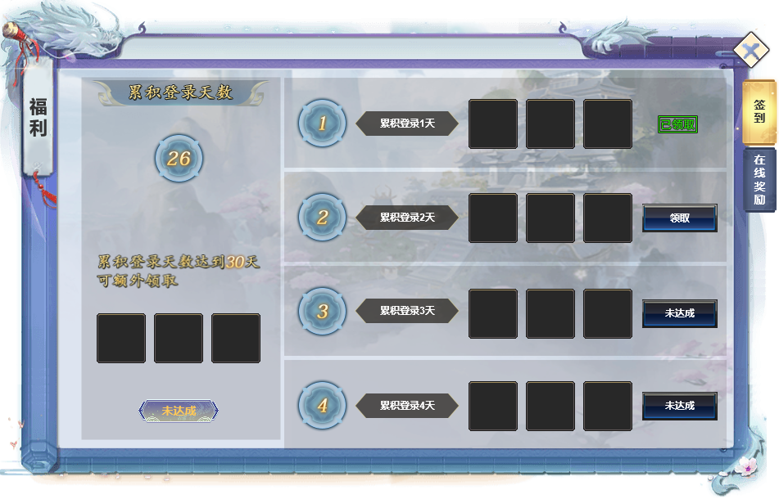
1
2
 |  | 1 | 累计面板 |  | 1 | 累计面板
 |  |  | ▶ | 显示目前账号累计登录天数 |  | ▶ | 记录玩家登录天数，累加
 |  |  | ▶ | 下方单列未完成/未领取额外任务以及对应奖励 |  | ▶ | 下方任务为5，10，15，20，25分别可领取一次额外奖励
 |  |  |  |  |  | ▶ | 每次只显示当前最小的未领取/未达成任务
 |  | 2 | 登录任务栏 |  |  | ▶ | 领取后自动变更为下一级任务
 |  |  | ▶ | 主要内容： | 2 | 登录任务栏
 |  |  |  | 1.天数，单独位列最前方 |  | ▶ | 按照累计天数一天一个向下排列
 |  |  |  | 2.任务文本 |  | ▶ | 列表可滑动
 |  |  |  | 3.奖励道具（最多3，最少1） |  | ▶ | 最大天数根据实际配置决定，暂定30
 |  |  |  | 4.状态显示（未达成/领取/已领取）
 |  |  | ▶ | 列表可上下滑动

 | 在线奖励界面
2
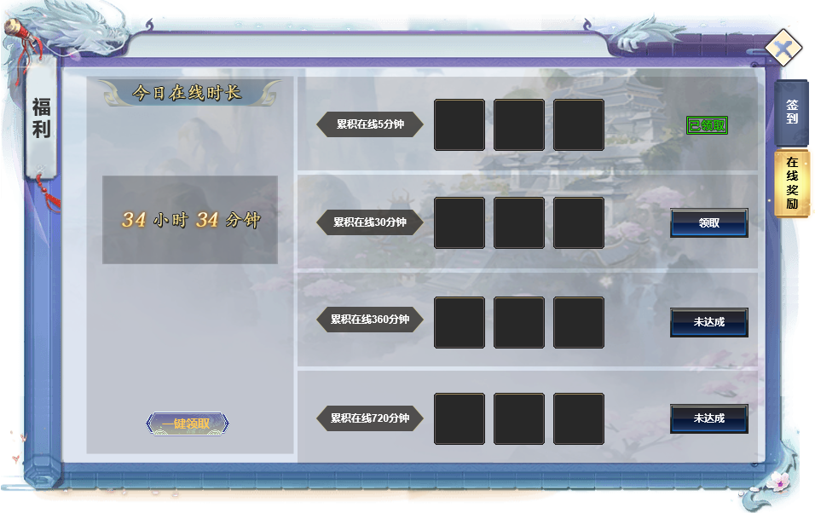
4
1
5
 |  | 1 | 标题栏 |  | 1 | 标题栏
 |  | 2 | 关闭按钮 |  | 2 | 关闭按钮
 |  | 3 | 页签栏 |  | 3 | 页签栏
 |  |  | ▶ | 页签有选中状态 |  | ▶ | 有选中状态，点击页签右侧展开详情，首次进入时，默认为第一个。
 |  | 4 | 一键领取按钮 |  |  | ▶ | 每层页签都有红点提醒
 |  | 5 | 详情栏 |  | 4 | 在线时间和一键领取
 |  |  | ▶ | 包含框体，领取和已领取按钮，道具icon的框体。 |  | ▶ | 此处时间显示为今日多时段累计登录时间。
 |  |  |  |  |  | ▶ | 一键领取，点击可领取全部奖励，没有奖励时点击没有效果。
 |  |  |  |  | 5 | 详情栏
3
 |  |  |  |  |  | ▶ | 包含在线时长累计，奖励道具icon和领取/已领取按钮。
 |  |  |  |  |  | ▶ | 领取后此条信息跳转到最后一栏。按钮显示已领取。
 |  |  |  |  |  | ▶ | 一键领取后，已领取的信息栏自动放在最后。

